Dashboard Vendas


Total
Produto A
Produto B
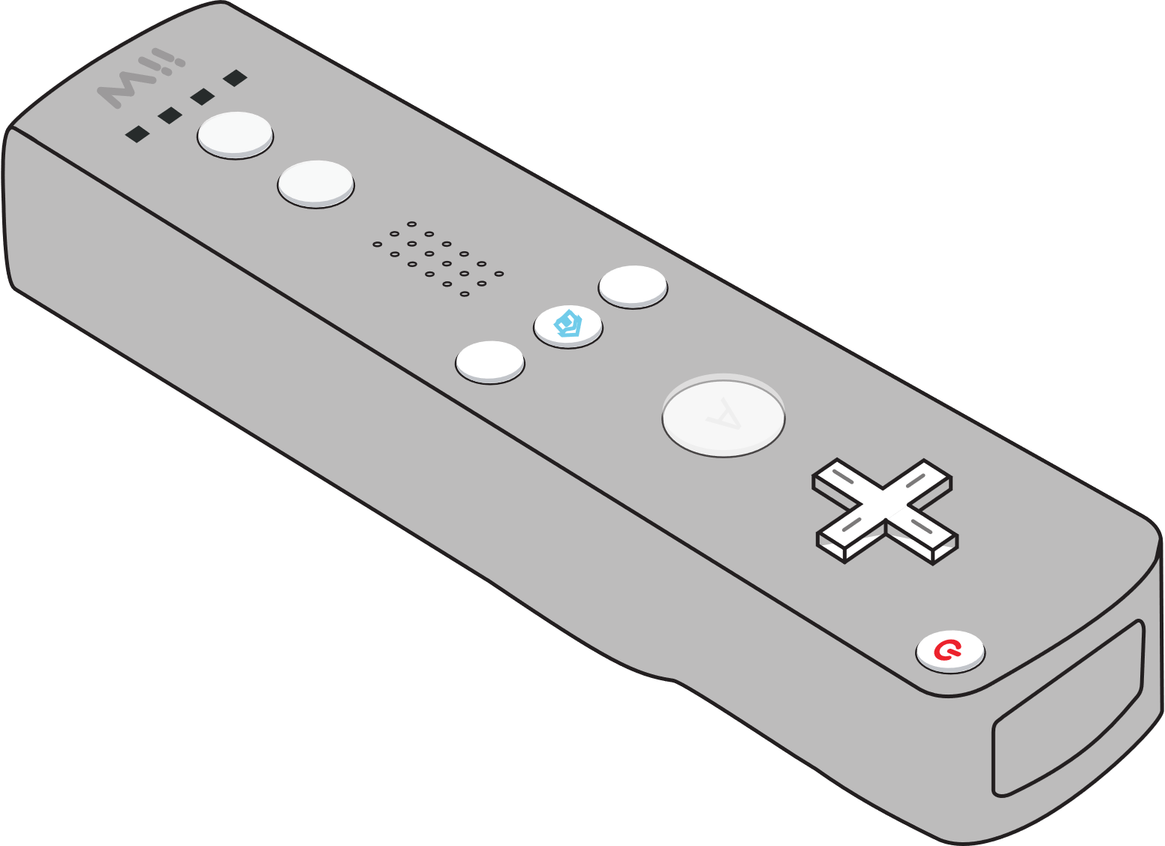
Produto C
R$ 718.000
R$ 844.200
R$ 400.500
R$ 1.962.700

Selecione o ano
Faturamento e Impacto
Análise Regional


 | Vendas | Rótulo
jan | R$ 64,000 | R$ 64,000
fev | R$ 50,000 | R$ 50,000
mar | R$ 58,000 | R$ 58,000
abr | R$ 62,000 | R$ 62,000
mai | R$ 54,000 | R$ 54,000
jun | R$ 48,000 | R$ 48,000
jul | R$ 62,000 | R$ 62,000
ago | R$ 66,000 | R$ 66,000
set | R$ 64,000 | R$ 64,000
out | R$ 64,000 | R$ 64,000
nov | R$ 52,000 | R$ 52,000
dez | R$ 74,000 | R$ 74,000
59
71,87%
95

Cartão de Crédito
359

26

Selecione o Produto
Vendas no Brasil
116
28,13%

Boleto Bancário
63

Produto A
Produto B
Produto C

 | Produto A
Trim1 | R$ 172,000
Trim2 | R$ 164,000
Trim3 | R$ 192,000
Trim4 | R$ 190,000
 | Produto B
Trim1 | R$ 201,600
Trim2 | R$ 223,200
Trim3 | R$ 198,000
Trim4 | R$ 221,400
 | Produto C
Trim1 | R$ 108,000
Trim2 | R$ 100,500
Trim3 | R$ 105,000
Trim4 | R$ 87,000

Faturamento Mensal
Rótulos de Linha | Soma de PREÇO
jan | R$ 64,000 | 8.9%
fev | R$ 50,000 | 7.0%
mar | R$ 58,000 | 8.1%
abr | R$ 62,000 | 8.6%
mai | R$ 54,000 | 7.5%
jun | R$ 48,000 | 6.7%
jul | R$ 62,000 | 8.6%
ago | R$ 66,000 | 9.2%
set | R$ 64,000 | 8.9%
out | R$ 64,000 | 8.9%
nov | R$ 52,000 | 7.2%
dez | R$ 74,000 | 10.3%
Total Geral | R$ 718,000

